Građevinsko obrtnički
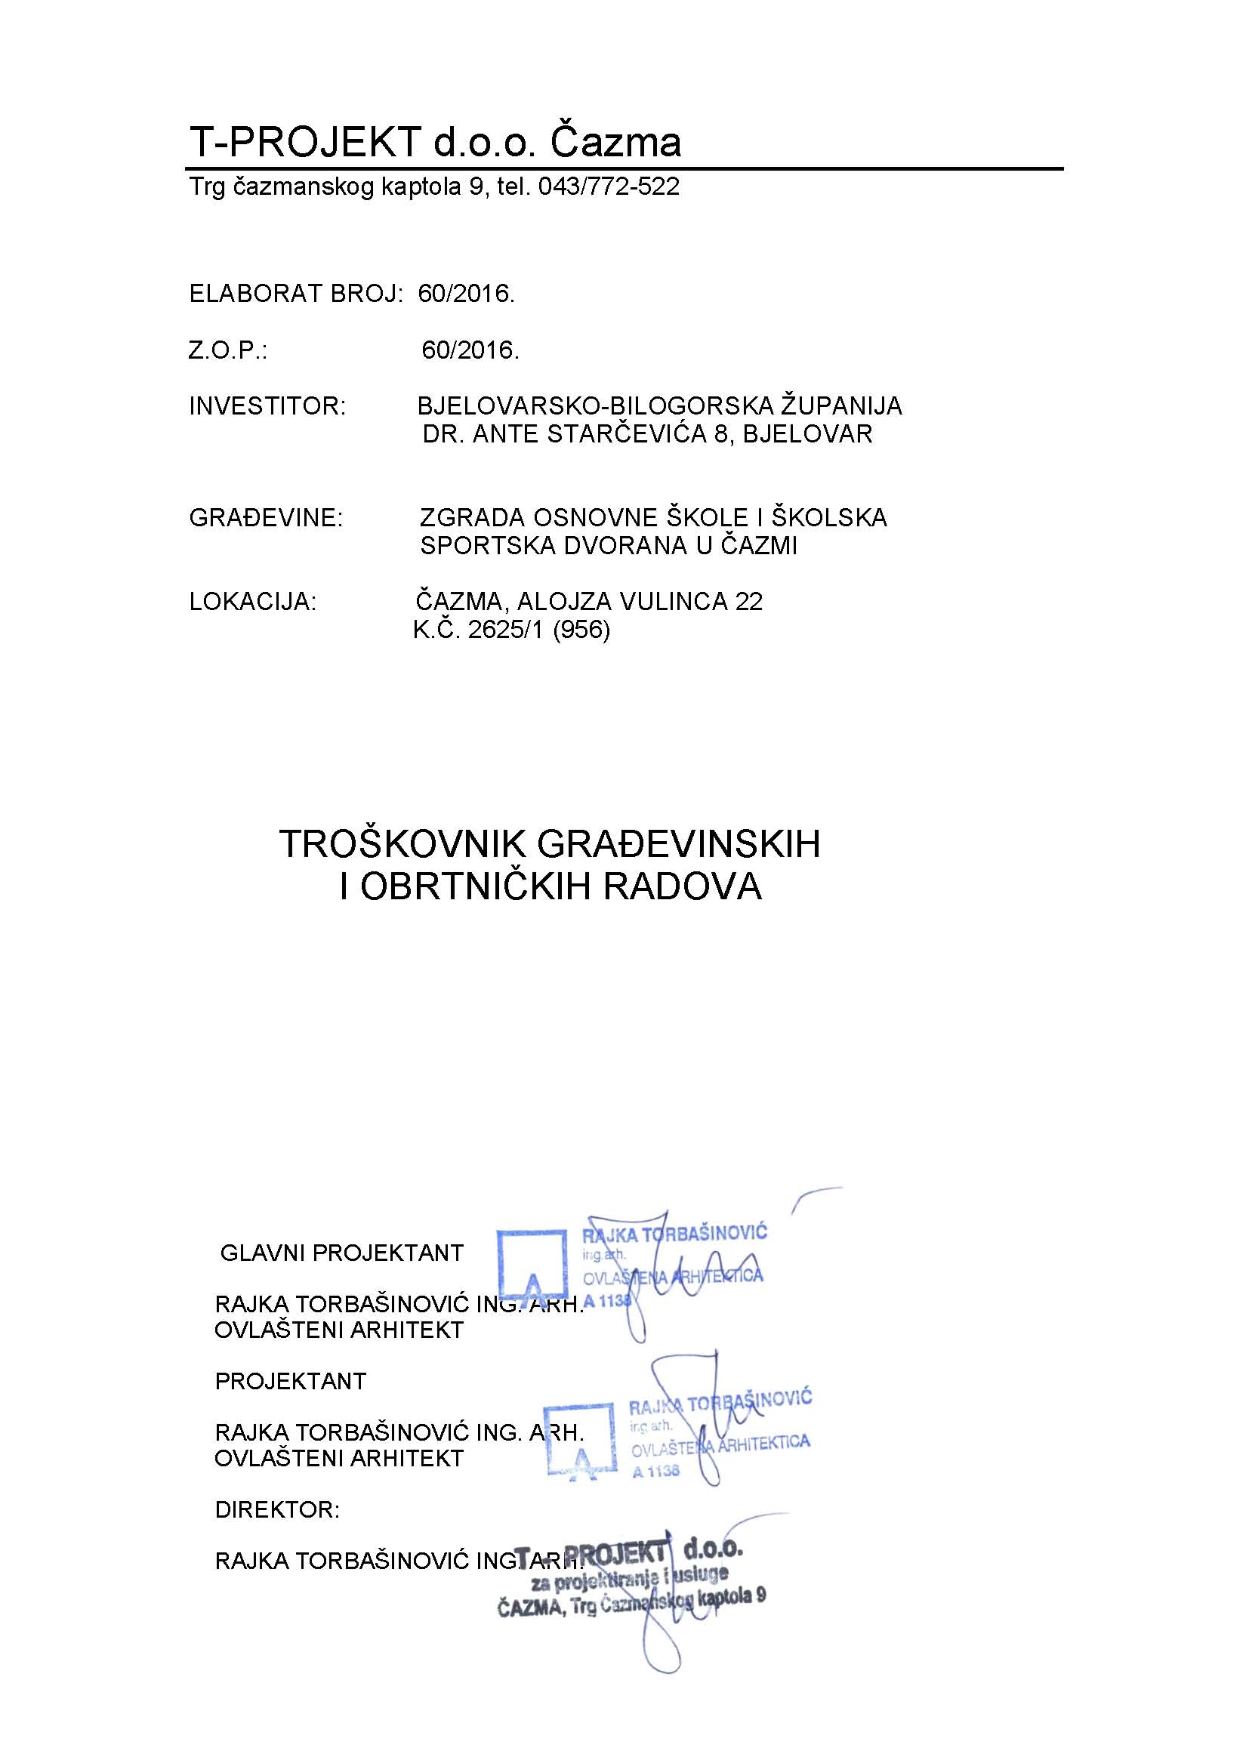

 | OPĆI UVJETI Prije izrade ponude, obavezno obići građevinu radi utvrđivanja moguće organizacije gradilišta. Radove treba izvesti točno prema opisu troškovnika, a u stavkama gdje nije objašnjen način rada i posebne osobine finalnog produkta, izvođač je dužan pridržavati se uobičajenog načina rada, uvažavajući odredbe važećih standarda, uz obvezu izvedbe kvalitetnog proizvoda. Osim toga, izvođač je obvezan pridržavati se uputa projektanta/nadzora u svim pitanjima koja se odnose na izbor i obradu materijala i način izvedbe pojedinih detalja, ukoliko to nije već detaljno opisano troškovnikom, a naročito u slučajevima kada se zahtjeva izvedba van propisanih standarda. Po završetku svih radova i instalacija na zgradi izvođač je dužan ukloniti privremene objekte i priključke, zajedno sa svim alatom, inventarom i skelama, očistiti gradilište i sve ostalo dovesti u prvobitno stanje o svom trošku, odgovarajućim sredstvima, čišćenjem, pra njem i sl., te da ih u tom stanju održava do predaje na korištenje. Čišćenja u toku izrade, kao i završno čišćenje ulaze u cijenu radova. Odnosni propisi o zbrinjavanju posebnog otpada moraju se strogo poštivati. Može se zahtijevati dokaz o urednom zbrinjavanju otpada.

ŠKOLA

 | RADOVI |  | KOLIČINA | CIJENA kn | UKUPNO kn
I | UKLANJANJA I DEMONTAŽE

1. | Demontaža horizontalnih visećih žljebova od pocinčanog lima uključivo nosače. Odvoz na deponij. | m1 | 265.00
2. | Demontaža vertikalnih žljebova od pocinčanog lima uključivo nosače. Ovoz na deponij. | m1 | 120.00
3. | Demontaža krovnih uvala i odvoz na deponij. Obračun po m1 opšava | m1 | 24.00
4 | Demontaža prozorskih klupčica na ranije zamijenjenoj pvc stolariji | m1 | 180.00
5 | Demontaža obloge brisoleja od poc. lima. Odvoz na deponij. | m1 | 103.30
6 | Demontaža postojećih klima uređaja, otpajanje struje te otpajanje uređaja od nosača. Postojeće nosače nije potrebno demontirati ukoliko su dovoljne dužine da na njih nakon izrade fasade "legne" postojeća klima. Klime se skladište u prostorijama investitora. | kom | 14.00
7 | Skidanje postojećeg crijepa sa kompletnog krovišta, uključivo i letve, odvoz na deponij. Obračun po m2 kose plohe krova. | m2 | 1995.00
8. | Demontaža dotrajalih rogova i odvoz na deponij. Dužina roga 8,0m, dim. 12x14 cm | kom | 8.00
9. | Demontaža postojeće drvene stolarije i prozorskih klupčica, odvoz na deponij. | m | 670.00
10. | Uklanjanje pregradnih zidova od pune opeke 12 cm i odvoz na deponij | m3 | 10.00
11. | Uklanjanje parapetnih zidova debljine 20 i 25 cm od pune opeke i odvoz na deponij | m3 | 2.70
12. | Uklanjanje svih slojeva poda koji se sastoje od parketa, hidroizolacije betonske ploče 10 cm i zemljanog materija cca 20 cm. Odvoz na deponij. | m2 | 128.00
13. | Uklanjanje vlažne žbuke sa unutarnjih zidova od pune opeke i keramičkih pločica u sanitarnom čvoru i odvoz na deponij | m2 | 30.00
14. | Uklanjanje vidljivih instalacija vodovoda i kanalizacije iz zidova od pune opeke i odvoz na deponij | pauš. | 2000.00
15. | Uklanjanje sanitarija i odvoz na deponij ( 2 umivaonika, dvije kade, 2 WC-a, 1 bojler) | pauš. | 1500.00
17. | Uklanjanje radijatora i cijevnog razvoda od čeličnih cijevi i odvoz na deponij. | pauš. | 2000.00
18. | Razbijanje i uklanjanje postojećih betonskih staza uz objekt.Širina staze 1,0 m, debljina cca 10 cm.odvoz na deponij. | m3 | 7.50
19. | Razbijanje i uklanjanje postojećih stepenica uz objekt, odvoz na deponij. | m3 | 3.50
20. | Demontaža natpisne ploče škole, pohrana u objektu. | kom | 1.00
21. | Demontaža gromobranske instalacije na cijelom objektu, odvoz na deponij. | m1 | 520.00

UKUPNO |  | 0.00 |  |  | kn
II. | ZEMLJANI RADOVI

1. | Čišćenje i planiranje podloge poda u sjevernom krilu objekta i postavljanje podložnog filca. | m2 | 128.00
2. | Dobava i ugradnja šljunka u sloju debljine 15 cm u sabitom stanju, kao podloge poda u objektu. | m3 | 22.00
3. | Iskop plitkog rova uz pročelje objekta. Rov širine 60 cm, dubine 40 cm. | m3 | 12.00
4 | Dobava i ugradnja batude u iskopane rovove. U rov prethodno postaviti podložni filc uključivo i stranice rova. - sve uključiti u stavku. | m3 | 12.00
5. | Dobava i ugradnja i planiranje kamenog ili šljunčanog materijala kao podloga za betonske staze ( na mjestu uklonjenog betona). Prosječna debljina sloja 15 cm. | m2 | 50.00
UKUPNO |  | 0.00 |  |  | kn

III. | BETONSKI I ARMIRANO-BETONSKI RADOVI

1. | Betoniranje AB staze debljine 10 cm, širine 100 cm na nasip šljunka betonom C 30/37 sa zaglađivanjem te "izvlačenjem" poprečnih protukliznih "šara" AB ploča je armirana mrežom Q-188 u gornjoj trećini debljine. Stazu dilatirati od objekta ljepenkom. Po dužini izvesti dilataciju na svakih 1 m. U stavku uračunati oplatu i armaturu. | m2 | 50.00
2. | Dobava materijala i betoniranje vanjskih AB stepenica betonom C 30/37 u potrebnoj glatkoj oplati. Izvode se kosa ploča stepenišnih krakova i d = 16 cm i stepenice 29/17 cm. Stavka uključuje oplatu i armaturu. | m3 | 1.20
3. | Betonitranje AB podne ploče debljine 10 cm., betonom C 30/37 sa zaravnavanje gornje plohe. Ploču armirati mrežom Q-188 | m3 | 12.80
4. | Betonitranje unutarnjh stepenica betonom C 30/37 uključujući oplatu | m3 | 0.70
UKUPNO |  | 0.00 |  |  | kn

IV | ZIDARSKI RADOVI

1. | Zidanje parapetnih zidova od šuplje opeke debljine 25 cm. | m3 | 3.50
2. | Žbukanje vanjskih parapetnih zidova od šuplje opeke | m2 | 7.00
3. | Žbukanje zidova od pune opeke na mjestu uklonjene žbuke | m2 | 30.00
4. | Čišćenje, krpanje i gletanje unutarnih zidova i stropova | m2 | 416.00
5. | Unutarnja i vanjska sanacija dimnjaka koja se sastoji od rušenja vanjskog dijela dimnjaka iznad krova, zidanje punom opekom uklonjenih dijelova, izrada betonske kape U stavku uključiti radnu skelu i odvoz šute na deponij. | m2 | 30.00
6. | Žbukanje dimnjaka grubo i fino cementnim mortom i rabiciranje, završna obrada.. | m2 | 48.00
7. | Izrada plivajućeg cementnog estriha debljine 6 cm (armirano mrežom Q131) na sloj toplinske izolacije poda. Estrih dilatirati od zida okiporom | m2 | 128.00
8. | Uklanjanje postojećeg kulira na rampi, izrada novog kulira . | m2 | 13.00

UKUPNO |  | 0.00 |  |  | kn

V | IZOLATERSKI RADOVI

1. | Postavljanje vodonepropusne, paropropusne folije 0,22 cm na daščanu oblogu krovišta. Obračun po m2 kose plohe. | m2 | 1995.00
2. | Dobava i postava mineralne vune na podove tavana u dva sloja 8+8 cm, λ = 0,35 W/mK, ispod izolacije se postavlja parna brana, a na izolaciju paropropusna vodonepropusna folija i na foliju zaštita - daska 2,4 cm ili drvocementne ploče 12 mm Sve uračunati u stavku. | m2 | 831.70
3. | Dobava i postava mineralne vune na podove tavana u dva sloja 10+10 cm, λ = 0,35 W/mK, ispod izolacije se postavlja parna brana, a na izolaciju paropropusna vodonepropusna folija i na foliju zaštita - daska 2,4 cm ili drvocementne ploče 12 mm Sve uračunati u stavku. | m2 | 672.80
4. | Dobava i postava toplinske izolacije stropa podruma koja se sastoji od mineralne vune 14 cm, , λ = 0,35 W/mK PVC folije i gips pločana metalnoj podkonstrukciji. Sve uračunati u stavku. | m2 | 56.50
5. | Dobava i postava toplinske izolacije stropa kotlovnice koja se sastoji od EPS 16 cm , λ = 0,37 W/mK, PVC folije i gips ploča na metalnoj podkonstrukciji. Sve uračunati u stavku. | m2 | 108.00
6. | Dobava i postava toplinske izolacije zida kuhinje i blagovaonice prema negrijanom prostoru koja se sastoji od mineralne vune 14 cm, λ = 0,39W/mK, PVC folije i gips pločana metalnoj podkonstrukciji. Sve uračunati u stavku. | m2 | 81.67
7. | Horizontalna hidroizolacija poda prizemlja ( jedan hladni premaz Resitolom, dva sloja bitumenske ljepenke s uloškom od staklenog voala debljine 3 mm s vrućim premazom cijele površine i tri potpuna vruća premaza bitumenom 85/25. | m2 | 160.00
8. | Dobava i ugradnja toplinske izolacije poda knjižnice koja se sastoji XPS ploča debljine 18 cm , λ = 0,37 W/mK. Na toplinsku izolaciju se postavljka PVC folija - sve uračunati u stavku. | m2 | 151.10

UKUPNO |  | 0.00 |  |  | kn

VI. | TESARSKI RADOVI

1. | Zamjena - ugradnja novih rogova dim. 12x 16 cm, dužina 8,0 m, na mjesto dotrajalih rogova, razmak prema postojećem stanju. Obračun prema komadu. | kom | 8.00
2. | Pokrivanje krovišta daskama 24 mm Obračun po m2 kose plohe. Na dijelu strehe dasku obraditi i bojati sa donje vidljive strane. U stavku uključiti zaštitu daske antifungicidnim sredstvom. | m2 | 1995.00
3. | Letvanje krovišta - uzdužno i poprečno, za postavljanje falc crijepa. Kontraletve dim. 3/5 i letve dim 4/5 cm. Obračun po m2 kose plohe. | m2 | 1995.00

UKUPNO |  | 0.00 |  |  | kn

VII | KROVOPOKRIVAČKI RADOVI

1 | Pokrivanje krovišta utorenim glinenim crijepom. U cijenu uključen sav rad i materijal: - crijep snjegobran 3 kom/m2 - crijep zračnik 10 kom/100 m2 - paropropusna armirana folija 160 g/m2 - modularni priključak snjegobrana - rešetka i potporanj U stavku uključiti dobavu i postavljanje zaštitne mrežice protiv štetočina | m2 | 1995.00
2 | Dobava i postava sljemenjaka na sljeme krova. Sljemenjake postaviti prema uputama proizvođača sa kopčama i odzračnim trakama. Na spoj sljemena i grebena staviti razdjelnik grebena. | m | 120.00
3 | Dobava i postava sljemenjaka na greben krova. Sljemenjake postaviti prema uputama proizvođača sa kopčama i odzračnim trakama. Na spoj sljemena i grebena staviti razdjelnik grebena. 8 kom | m | 42.00
4. | Dobava i ugradnja snjegobrana što uključuje: -dobavu i ugradnju trakastih snjegobrana -podlogu modularnog priključ./sist. snjegobran - modulni priključak snjegobrana - rešetka i potporanj snjegobrana Obračun po m1 ugrađenog snjegobrana (uključen linijski preklop) | m | 240.00

UKUPNO |  | 0.00 |  |  | kn

VIII | FASADERSKI RADOVI

 | Napomena . Prilikom izrade fasaderskih radova upotrijebiti na gradilištu izveden sustav koji se sastoji iz tvornički proizvedenih proizvoda. Isporučuje se od proizvođača kao potpuni sustav i sadržava minimalno sljedeće sustavu prilagođene komponente: - mort za lijepljenje i/ili mehaničko pričvršćenje - toplinsko-izolacijski materijal - mort za armaturni sloj - staklenu mrežicu - završno-dekorativnu žbuku. Cijeli sustav mora imati deklariranu klasu gorivosti B,s1 d0 Prije ugradnje sustava moraju biti izvedeni sljedeći radovi: ■ odvođenje oborinskih voda: postavljene strehe, okapnice, žljebovi itd. ■ unutarnje žbukanje, postavljanje estriha itd., a ugrađeni materijali osušeni prema naputku proizvođača ■ postavljena vanjska stolarija ■ postavljene sve vanjske instalacije ■ ravnina podloge mora biti u skladu s HRN DIN 18202 ili jednakovrijednom normom ■ fuge moraju biti zapunjene ■ s betonskih površina mora biti uklonjeno sredstvo za odvajanje oplata te sve eventualne masnoće ■ provjeriti valjanost podloge prema određenim standardima. Napomena: Procjena podloge je odgovornost izvođača radova

1 | Izravnavanje postojeće kamene obloge fasade reparatur mortom i priprema za ljepljenje toplinske izolacije. | m2 | 360.00
2 | Skidanje slabo držećeg površinskog sloja fasadne žbuke. U jediničnu cijenu uračunat sav potreban rad, materijal, čišćenje i odvoz na deponij. | m2 | 130.00
3 | Otucanje slabo držeće žbuke, čišćenje podloge, nanošenbje cementnog šprica i nanošenje sloja grube produžne žbuke koju treba zagladiti i poravnati sa postojećom žbukom. U jediničnu cijenu uračunat sav potreban rad, materijal, čišćenje i odvoz na deponij. | m2 | 20.00
4. | Dobava i ugradnja PVC kanalica za odvodnju kondenzata iz klima uređaja u oborinske vertikale. Kanalice se ugrađuju u ravnini postojeće žbuke. | m | 21.00
5. | Dobava i ugradnja PVC kanalica za ugradnju raznih instalacija ispod toplinske izolacije ( do klima uređaja).Kanalice se ugrađuju u ravnini postojeće žbuke | m | 9.00

6. | Nabava materijala, izrada i postava toplinskog fasadnog sustava tipa prema HRN EN 13499 ili jednakovrijednoj norm1, na svim dijelovima pročeljnog zida. - ploče ekspandiranog polistirena pročeljni tip d=14,0 cm, postavljene na osnovni rubni Al profil. Ploče se lijepe policemernim mortom i pričvršćene pričvrsnicama sa širokom glavom 6-8 kom/m2 ( ovisno o uputama proizvođača fas. sustava). - policemerni mort armiran alkalno-postojanom mrežicom od staklenih vlakana, nanosi se u dva sloja, ukupne debljine do 5,0 mm. Na prethodno pripremljenu podlogu navlači se završna fasadna zrnata silikatna struktura vel. 2 mm. Sve radove izvesti po uputama proizvođača fasadnog sustava, koristeći materijale, alate i način izvođenja po tehnologiji proizvođača slojeva fasade i projekta fizike zgrade. Sve komponente fasadnog sustava se moraju ugraditi od istog proizvođača..
 |  | m2 | 1600.00

7. | Obrada špaleta na fasadi - ekstrudiranim polistirenom 15 kg/m3, debljine 4 cm. Uglovi se izvode sa plastičnim kutnikom s mrežicom, špaleta r.š. 27 cm. Ostalo kao stavka 1 | m2 | 260.00
8. | Nabava materijala, izrada i postava toplinskog fasadnog sustavaprema HRN EN 13163 ili jednakovrijednoj normi, na svim dijelovima pročeljnog zida. ( postava u zoni sokla) - ploče od ekstrudiranog polistirena hrapave površine d= 5 cm (33 kg/m3) u Ploče su lijepljene policemernim mortom i pričvršćene pričvrsnicama sa širokom glavom. - policemerni mort armiran alkalno-postojanom mrežicom od staklenih vlakana, nanosi se u dva sloja, ukupne debljine do 5,0 mm. Sistem se izvodi na kamenu podlogu koju je prethodno potrebno izravnati reparatur mortom i pripremiti za ljepljenje toplinske izolacije. Sve radove izvesti po uputama proizvođača fasadnog sustava, koristeći materijale, alate i način izvođenja po tehnologiji proizvođača slojeva fasade. Sve komponente se moraju ugraditi od istog proizvođača.. Završni sloj kvarcna zrnca granulacije 2 mm.
 |  | m2 | 250.00

9. | Krpanje špaleta izvana i iznutra. Obračum po m1 | m1 | 670.00
10. | Obrada špaleta na fasadi s toplinskom zaštitom ekstrudirani polistiren 15 f/m3, debljine polistirena 4 cm. Uglovi se izvode s plastičnim kutni kom s mrežicom, špaleta, r.š. 30 cm. Ostalo isto kao st. | m1 | 320.00

11. | Čišćenje i popravak oštećenja na betonskim brisolejima, obrada raparaturnim mortom. Na prethodno pripremljenu podlogu navlači se završna fasadna zrnata silikatna struktura vel. 2 mm. | m2 | 80.00
12. | Čišćenje i popravak oštećenja na dimnjaku kotlovnice, obrada policem. mortom,Na prethodno pripremljenu podlogu navlači se završna fasadna zrnata silikatna struktura vel. 2 mm. | m2 | 115.00
...

